2023_05_data
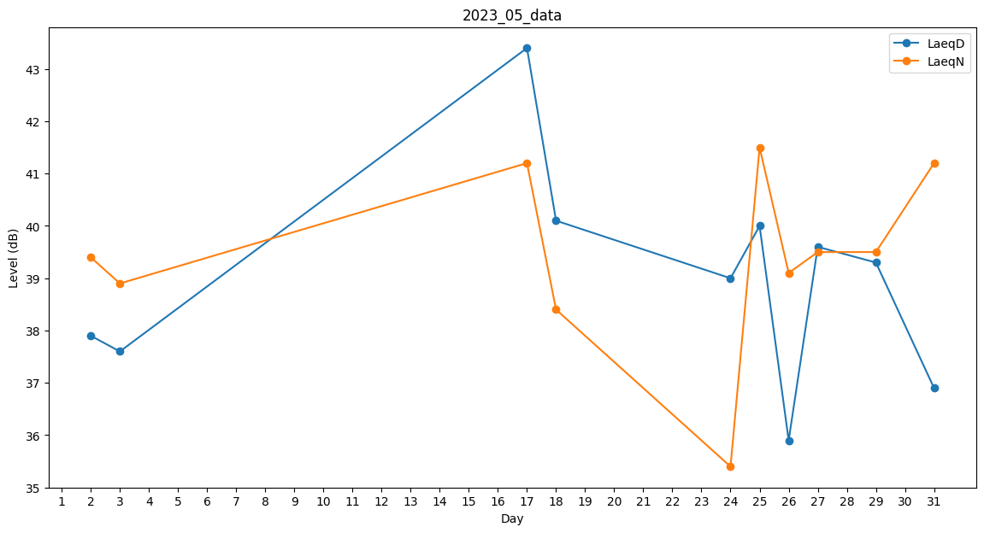
Day | LaeqD | LaeqN
1 | 0 | 0
2 | 37.9 | 39.4
3 | 37.6 | 38.9
4 | 36 | 0
5 | 40.6 | 0
6 | 0 | 0
7 | 0 | 0
8 | 0 | 0
9 | 0 | 0
10 | 0 | 0
11 | 0 | 0
12 | 0 | 0
13 | 0 | 0
14 | 0 | 0
15 | 0 | 0
16 | 38 | 0
17 | 43.4 | 41.2
18 | 40.1 | 38.4
19 | 0 | 0
20 | 0 | 0
21 | 0 | 0
22 | 0 | 0
23 | 0 | 0
24 | 39 | 35.4
25 | 40 | 41.5
26 | 35.9 | 39.1
27 | 39.6 | 39.5
28 | 0 | 0
29 | 39.3 | 39.5
30 | 40.5 | 0
31 | 36.9 | 41.2

